2.Pivot VC
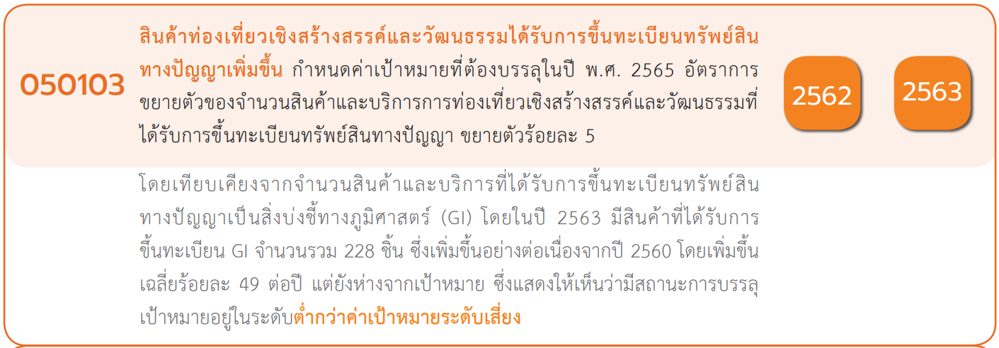
Count of ชื่อโครงการ / การดำเนินงาน | Column Labels
Row Labels | 2563 | 2564 | 2565 | (blank) | Grand Total | หมายเหตุ การประเมินความสอดคล้องของโครงการกับปัจจัยเป็นการดำเนินการเบื้องต้น สำหรับใช้เป็นข้อมูลประกอบการจัดทำโครงการสำคัญ
050103V01 | 2 |  | 1 |  | 3
050103F0102 | 2 |  | 1 |  | 3
050103F0101
050103V02 | 2 | 1 |  |  | 3
050103F0202 |  | 1 |  |  | 1
050103F0203 | 1 |  |  |  | 1
050103F0204 | 1 |  |  |  | 1
050103F0201
050103V03 | 1 |  | 2 |  | 3
050103F0301 | 1 |  | 2 |  | 3
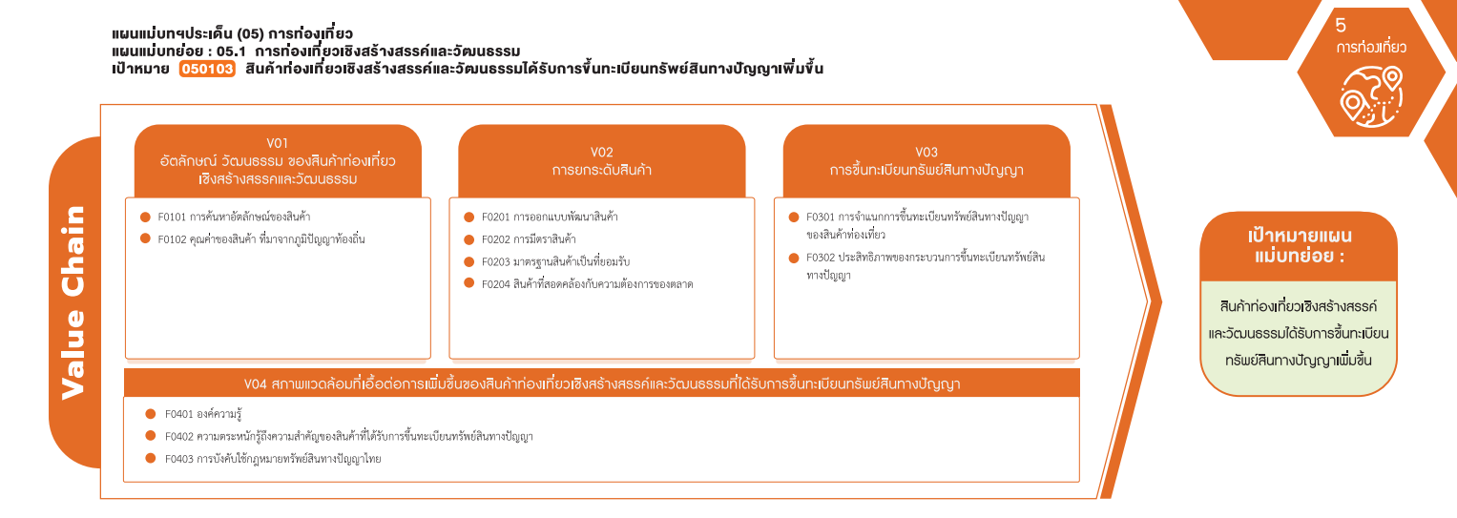
050103F0302
050103V04
050103F0401
050103F0402
050103F0403
(3 โครงการ)
Grand Total | 5 | 1 | 3 |  | 9
(3 โครงการ)
(1 โครงการ)
(1 โครงการ)
(1 โครงการ)
รวม 3 โครงการ
รวม 3 โครงการ
รวม 3 โครงการ

4.รวม
รหัสโครงการ | ชื่อโครงการ / การดำเนินงาน | ชื่อโครงการ / การดำเนินงาน | ปีงบประมาณที่ได้รับเงินจัดสรร | หน่วยงานระดับกรมหรือเทียบเท่า | หน่วยงานระดับกระทรวงหรือเทียบเท่า | ประเภทโครงการ | องค์ประกอบ | ปัจจัย
ภก0032-63-0001 | พัฒนายกระดับคุณภาพอาหารและคุณภาพชีวิตเพื่อนครแห่งการท่องเที่ยวด้านอาหารเชิงสร้างสรรค์ภูเก็ต(PhuketCityofGastronomy) | พัฒนายกระดับคุณภาพอาหารและคุณภาพชีวิตเพื่อนครแห่งการท่องเที่ยวด้านอาหารเชิงสร้างสรรค์ภูเก็ต(PhuketCityofGastronomy) | 2563 | สำนักงานปลัดกระทรวงสาธารณสุข | กระทรวงสาธารณสุข |  | 050103V02 | 050103F0203
สธ0503-63-0004 | โครงการคุ้มครองภูมิปัญญาการแพทย์แผนไทยของชาติ/ทั่วไป/ส่วนบุคคล/ชุมชน/นิติบุคคล | โครงการคุ้มครองภูมิปัญญาการแพทย์แผนไทยของชาติ/ทั่วไป/ส่วนบุคคล/ชุมชน/นิติบุคคล | 2563 | กรมการแพทย์แผนไทยและการแพทย์ทางเลือก | กระทรวงสาธารณสุข |  | 050103V03 | 050103F0301
สธ0503-63-0007 | โครงการขับเคลื่อนการดำเนินงานเพื่อคุ้มครองและส่งเสริมภูมิปัญญาการแพทย์แผนไทยปีงบประมาณ2563 | โครงการขับเคลื่อนการดำเนินงานเพื่อคุ้มครองและส่งเสริมภูมิปัญญาการแพทย์แผนไทยปีงบประมาณ2563 | 2563 | กรมการแพทย์แผนไทยและการแพทย์ทางเลือก | กระทรวงสาธารณสุข |  | 050103V01 | 050103F0102
สธ0503-63-0010 | โครงการพัฒนาและส่งเสริมให้เกิดการเข้าถึงและใช้ประโยชน์จากภูมิปัญญาการแพทย์แผนไทย | โครงการพัฒนาและส่งเสริมให้เกิดการเข้าถึงและใช้ประโยชน์จากภูมิปัญญาการแพทย์แผนไทย | 2563 | กรมการแพทย์แผนไทยและการแพทย์ทางเลือก | กระทรวงสาธารณสุข |  | 050103V01 | 050103F0102
พณ0701-63-0010 | พัฒนาต่อยอดสินค้าท่องเที่ยวเชิงสร้างสรรค์และวัฒนธรรมด้วยทรัพย์สินทางปัญญา | พัฒนาต่อยอดสินค้าท่องเที่ยวเชิงสร้างสรรค์และวัฒนธรรมด้วยทรัพย์สินทางปัญญา | 2565 | กรมทรัพย์สินทางปัญญา | กระทรวงพาณิชย์ | project65* | 050103V03 | 050103F0301
พณ0708-64-0002 | พัฒนาต่อยอดสินค้าท่องเที่ยวเชิงสร้างสรรค์และวัฒนธรรมด้วยทรัพย์สินทางปัญญา | พัฒนาต่อยอดสินค้าท่องเที่ยวเชิงสร้างสรรค์และวัฒนธรรมด้วยทรัพย์สินทางปัญญา | 2564 | กรมทรัพย์สินทางปัญญา | กระทรวงพาณิชย์ |  | 050103V02 | 050103F0202
พณ0708-63-0006 | พัฒนาต่อยอดสินค้าท่องเที่ยวเชิงสร้างสรรค์และวัฒนธรรมด้วยทรัพย์สินทางปัญญา | พัฒนาต่อยอดสินค้าท่องเที่ยวเชิงสร้างสรรค์และวัฒนธรรมด้วยทรัพย์สินทางปัญญา | 2565 | กรมทรัพย์สินทางปัญญา | กระทรวงพาณิชย์ | project65* | 050103V03 | 050103F0301
ศธ0585.14-63-0002 | โครงการพัฒนาทักษะการทำงานในศตวรรษที่๒๑:Cross-culturalIntegration2020 | โครงการพัฒนาทักษะการทำงานในศตวรรษที่๒๑:Cross-culturalIntegration2020 | 2563 | มหาวิทยาลัยเทคโนโลยีราชมงคลสุวรรณภูมิ | กระทรวงการอุดมศึกษาวิทยาศาสตร์วิจัยและนวัตกรรม |  | 050103V02 | 050103F0204
ศธ5901(3)-63-0021 | โครงการการเพิ่มความสามารถการแข่งขันของชุมชนท่องเที่ยวเชิงสร้างสรรค์ด้วยการสร้างเครือข่ายที่เข้มแข็งและสร้างผลิตภัณฑ์จากภูมิปัญญาที่มีอัตลักษณ์ | โครงการการเพิ่มความสามารถการแข่งขันของชุมชนท่องเที่ยวเชิงสร้างสรรค์ด้วยการสร้างเครือข่ายที่เข้มแข็งและสร้างผลิตภัณฑ์จากภูมิปัญญาที่มีอัตลักษณ์ | 2565 | มหาวิทยาลัยแม่ฟ้าหลวง | กระทรวงการอุดมศึกษาวิทยาศาสตร์วิจัยและนวัตกรรม | project65 | 050103V01 | 050103F0102
จากข้อมูลในระบบไม่มีโครงการที่เชื่อมโยงกับองค์ประกอบและปัจจัยเหล่านี้
 |  |  |  |  |  |  | 050103V01 | 050103F0101
 |  |  |  |  |  |  | 050103V02 | 050103F0201
 |  |  |  |  |  |  | 050103V03 | 050103F0302
 |  |  |  |  |  |  | 050103V04 | 050103F0401
 |  |  |  |  |  |  | 050103V04 | 050103F0402
 |  |  |  |  |  |  | 050103V04 | 050103F0403

